Hárok1
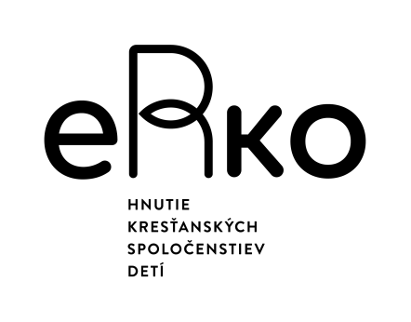
Prezenčná listina
Názov prijímateľa dotácie a organizátor aktivity: |  |  |  | P 1
 |  | Územie .............................................
Názov podujatia: .........................................................................................
Miesto konania: ............................................................................................
Dátum a čas začatia: ......................................... o ................ hod.
Dátum a čas ukončenia: .................................. o ................ hod. |  |  | Označenie projektu: ........................
P.č. | Meno a priezvisko | Obec (len názov obce, nie ulica) | Rok narodenia | Podpis (MODRÝM PEROM)
1
2
3
4
5
6
7
8
9
10
11
12
13
14
15
16
17
18
19
20
21
22
23
24
25

"Vyššie podpísaná dotknutá osoba svojím podpisom na tejto listine potvrdzuje účasť na hore uvedenom podujatí a potvrdzuje, že bola poučená ako dotknutá osoba v súvislosti so spracovaním osobných údajov v súlade so zákonom č. 18/2018 Z. z. o ochrane osobných údajov a o zmene a doplnení niektorých zákonov v platnom znení pre účely vyúčtovania nákladov podujatia v rozsahu ako to vyžaduje IUVENTA ako administrátor dotácie MŠVVaŠ SR. Zároveň súhlasí s vyhotovením obrazových a zvukových záznamov z aktivít ako aj s ich zverejnením, resp. v prípade nesúhlasu oznámi organizátorovi túto skutočnosť osobne alebo na fotky@erko.sk." POUČENIE je na druhej strane (OTOČ!).

Za správnosť zodpovedá: .............................................................. |  |  | Podpis: ............................................................
(meno a priezvisko zodpov. realizátora) |  |  |  | strana .......z ........
* pri preplácaní cestovných náhrad slúži zároveň ako zoznam cestujúcich
 |  | Toto podujatie bolo podporené z dotácií Ministerstva školstva, vedy, výskumu a športu Slovenskej republiky v oblasti práce s mládežou.
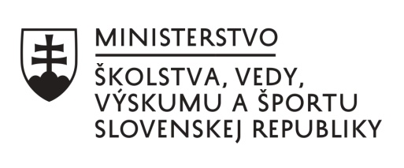
Poučenie dotknutej osoby/jej zákonného zástupcu o spracúvaní osobných údajov v súvislostí s konaním podujatia a informáciou o zdravotnom stave účastníka podujatia
Aké osobné údaje spracúvame a ako ich získavame?: Organizácia eRko-HKSD spracúva osobné údaje v rozsahu (1) meno a priezvisko účastníka podujatia, (2) rok narodenia účastníka podujatia, (3) adresa trvalého pobytu účastníka podujatia, (4) emailová adresa účastníka podujatia, (5) telefónne číslo účastníka podujatia, (6) meno a priezvisko zákonného zástupcu účastníka podujatia mladšieho ako 18 rokov a (7) telefónne číslo a emailová adresa zákonného zástupcu účastníka podujatia mladšieho ako 18 rokov, (8) údaje o aktuálnom zdravotnom stave účastníka podujatia a jeho pravidelne užívaných liekoch. Organizácia eRko-HKSD získava osobné údaje priamo od dotknutých osôb - Vás ako účastníkov podujatí a od Vašich zákonných zástupcov pri registrácii na podujatie alebo priamo na podujatí organizovanom organizáciou eRko-HKSD Ako využívame Vaše osobné údaje?: Vaše osobné údaje využívame na evidenciu účastníkov podujatí organizovaných organizáciou eRko-HKSD pre čerpanie dotácie na prácu s mládežou v zmysle zákona č. 282/2008 Z. z. o podpore práce s mládežou v znení neskorších prepisov a na základe Zmluvy o poskytnutí dotácie uzavretej medzi našou organizáciou a Ministerstvom školstva, vedy, výskumu a športu SR. Vaše osobné údaje o zdraví využívame na ochranu Vášho zdravia a života v prípade Vašej účasti na podujatiach organizovaných organizáciou eRko-HKSD, aby sme Vám včas a riadne vedeli sprostredkovať nevyhnutnú zdravotnú starostlivosť, ak to bude potrebné počas trvania podujatia. Aký je právny základ spracúvania Vašich osobných údajov ?: Vaše údaje potrebujeme na plnenie našich povinností v súvislosti s čerpaním dotácie na prácu s mládežou v zmysle zákona č. 282/2008 Z. z. o podpore práce s mládežou, alebo na základe našich oprávnených záujmov v súvislosti s plnením našich právnych povinností, ktoré nám vyplývajú zo zmlúv o čerpaní finančných prostriedkov na činnosť z iných grantových schém a od iných donorov, ako je Ministerstvo školstva, vedy, výskumu a športu SR. Presný a

